Pokyny
Metodické pokyny
- | Účelem dokumentu je získat přehled o účastnícíh v nástrojích C, které sloužily ke vzdělávání zaměstnanců školy v práci s heterogenními skupinami. Pro účely vykázání projektu Evropské komisi potřebujeme znát počty proškolených zaměstnanců školy v nástrojích C1 až C5. Nástroje C6 a C7 nebyly vzdělávacího charakteru, proto je nevyžadujeme vyplnit. Tento dokument je kalkulačkou pro evidenci kterou budete vykazovat v závěrečném vyúčtování. Tento dokument také můžete přiložit jako doplňující podklad závěrečného vyúčtování (je to NEPOVINNÁ příloha).
- | V záhlaví tabulky prosím vyplňte název školy a číslo projektu

- | V tabulce budete zaznamenávat účast zaměstnanců na jednotlivých nástrojích, a to v každé jeho realizaci. Pokud jste například měli tři školení v nástroji C a daný zaměstnanec se účastnil všech tří školení, bude v taublce uveden třikrát.
- | Z rozbalovací nabídky vyberte nástroj
 | 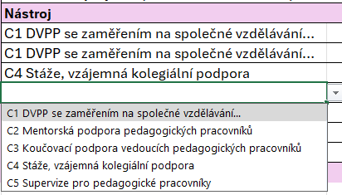
- | Vyplňte téma školení/akce, počet účastí na školení (tedy počet zúčastněných) a následně vyplňte, kolik ze zúčastněných bylo pedagogickými pracovníky a kolik nepedagogickými.

- | Tabulka hlídá, aby vám seděl celkový počet účastí a jejich následné rozdělení na ne/pedagogy. Pokud vám součet pedagogických a nepedagogických pracovníků nebude sedět na počet účastí, políčko "počet účastí" se zabarví oranžově.

- | Po zadání všech údajů, přejděte na list "C Souhrn", ve kterém se vám automaticky spočítají souhrnné údaje, které vykážete v závěrečném vyúčtování. Tyto údaje jsou klíčové pro proplacení financí z NPO z evropských prostředků. Proto vám velmi děkujeme za vyplnění.

C nástroje účastníci
Klikni pro sourhn
Název školy:
Číslo projektu (XXXX/PODSKOL/202X):
 |  |  | Pedagogický / nepedagogický pracovník
Nástroj | Tématické zaměření | Počet účastí | Pedagogický pracovník | Nepedagogický pracovník
C1 DVPP se zaměřením na společné vzdělávání… | Práce s heterogenní třídou | 10 | 8 | 2

